상품제안서
에코더스트백 | 상품코드: S27814

 |  |  |  |  |  |  | 02-713-8555 | www.synergygift.co.kr
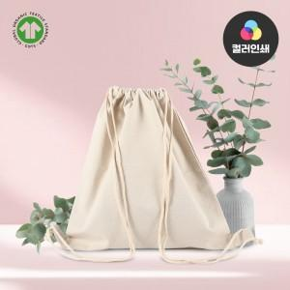 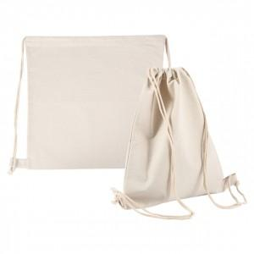

【상세/제작정보】

【인쇄/포장옵션】 | 실크, 풀칼라 / OPP(비닐)

【공급단가】 | 수량 | 50~ | 100~ | 500~ | 1,000~ | 3,000~
*VAT별도 | 단가 | 4,400원 | 4,230원 | 3,960원 | 3,750원 | 3,750원

【상품 URL】 | https://www.synergygift.co.kr:443/src/goods_detail.php?gdno=27814

